PLAN DE MEJORAM
 |  | PLAN DE MEJORAMIENTO |  |  |  |  |  |  |  |  |  |  | CÓDIGO: PM01-PR11-F02

 |  |  |  |  |  |  |  |  |  |  |  |  | VERSIÓN: 2.0

IMPORTANTE: La evaluación se realizará en las oficinas de control interno o en la dependencia o cargo que haga sus veces, verificando los informes y registros del seguimiento llevado a cabo por estas oficinas de acuerdo a la normatividad vigente. Lo anterior sin perjuicio, de que la Contraloría de Cundinamarca, realice evaluación a planes de mejoramiento cuando lo consideren pertinente (Ver GAT, numeral 1.3.2.5 Plan de mejoramiento y seguimiento) |  |  |  |  |  |  |  |  |  |  |  |  |  | RESULTADO EVALUACIÓN PLAN DE MEJORAMIENTO
 |  |  |  |  |  |  |  |  |  |  |  |  |  | VARIABLES A EVALUAR | Calificación Parcial | Ponderación | Puntaje Atribuido
 |  |  |  |  |  |  |  |  |  |  |  |  |  | Cumplimiento del Plan de Mejoramiento | 0.0 | 0.20 | 0.0
 |  |  |  |  |  |  |  |  |  |  |  |  |  | Efectividad de las acciones | 0.0 | 0.80 | 0.0
 |  |  |  |  |  |  |  | Cumple | 2 |  |  |  |  | CUMPLIMIENTO PLAN DE MEJORAMIENTO |  | 1.00 | 0.00
Entidad: INSTITUTO DE DESARROLLO URBANO, VIVIENDA Y GETIÓN TERRITORIAL DE CHÍA |  |  |  |  |  |  |  | Cumple parcialmente | 1 |  |  |  |  | Concepto a emitir cumplimiento Plan de Mejoramiento |  | FALSE
Auditoría: AUDITORIA FINANCIERA Y DE GESTIÓN - VIGENCIA 2022 |  |  |  |  |  |  |  | No Cumple | 0
 |  |  |  |  |  |  |  |  | 0.0 |  |  |  |  | 80 o más puntos | Cumple
 |  |  |  |  |  |  |  |  | 0.00 | 0.00 |  |  |  | Menos de 80 puntos | No Cumple
N° hallazgo | Descripción del hallazgo | Acción de mejora | Meta (Indicador de Cumplimiento) | Tiempo de Ejecución Programado (Meses) | Fecha inicial de la Acción | Fecha terminación de la Acción | Dependencia donde se realiza la acción | Cargo Responsable | CUMPLIMIENTO | EFECTIVIDAD | ESTADO DE LA ACCIÓN (Cerrada-C / Abierta-A) | DIRECCIÓN TÉCNICA RESPONSABLE | OBSERVACIÓN
1 | INGRESOS Y SALIDAS ALMACÉN Condición: Para los contratos de suministro se evidenció que estos no cuentan con los soportes de ingresos y salida de almacén, que den constancia de la entrada de los bienes adquiridos por el instituto al inventario, de igual forma se observó que la Entidad no cuenta con un módulo relacionado para ingresos y salidas de almacén con el sistema de información HASS, mediante el cual se puede realizar un mayor control sobre los bienes y artículos adquiridos por la administración y que permitan determinar la ubicación y/o persona responsable de los suministros, toda vez que actualmente se lleva de manera semiautomática en programa de Excel, el cual es un sistema fácil de manipular y aumenta el riesgo de pérdida de los artículos además de no generar la trazabilidad con los estados contables. Criterio: La entidad tiene el deber de consolidar verazmente toda información de los activos propiedad de la administración, con el objeto de evitar pérdidas de los mismos. Causa: Ausencia de una herramienta sistemática para la consolidación de inventarios. Debilidades en los procedimientos de Almacén General, en lo relacionado con las entregas y salidas de bienes devolutivos y de consumo. Inadecuado registro en el almacén de los valores pagados por los bienes adquiridos contractualmente. Efecto: Alto riesgo de pérdida de bienes. Diferencias entre los activos reales inventariados y los activos registrados contablemente. | Realizar estudio de mercado y presupuestar para la vigencia 2024 la compra del Sistema de Información de Inventarios | Adquisición del sistema de información de inventarios | 12 meses | 01/06/2023 | 31/05/2024 | Subgerencia Administrativa y Financiera Servicios Administrativos Oficina de Planeación Gerencia | Subgerente Administrativa y Financiera Profesional de Servicios Administrativos Jefe oficina de asesora de planeación Gerente | 0 |  |  | Alejandra Alarcón Jefe de Control Interno
 |  | Actualizar el procedimiento de administración de inventario | Documento actualizado | 3 meses | 01/06/2023 | 31/08/2023 | Servicios Administrativos Subgerencia Administrativa y Financiera Mejoramiento continuo | Profesional de Servicios Administrativos Subgerente Administrativa y Financiera Profesional de Mejoramiento continuo
2 | DOCUMENTOS CARPETA CONTRACTUAL Dentro del análisis de legalidad, verificación y validación de los documentos que reposan en las carpetas contractuales se identificaron las siguientes inconsistencias: ➢ Dentro de las carpetas contractuales no reposan los soportes del estudio realizado para el estimativo de las cantidades contratadas dentro de la carpeta contractual, de igual forma, no se evidencia en la documentación de los contratos los soportes de entrega a los usuarios finales, estos documentos reposan en diferentes carpetas del instituto. ➢ En los procesos contractuales que presentaron adición y/o prórroga, y que a su vez se les solicitó garantías (pólizas), en la carpeta no reposa las respectivas actas de aprobación de las mismas, esta reposa almacenadas en diferentes ubicaciones del instituto. ➢ En los contratos de prestación de servicios en la invitación a contratar enviada al futuro contratista, se solicita Oferta, documento que no reposa en la carpeta contractual. ➢ Dadas las anteriores situaciones, se concluye que las carpetas contractuales no contienen todos los soportes generados por el desarrollo del ejercicio contractual. CRITERIO: Ley 594 de 2000. CAUSA: Debilidades en la consolidación de los soportes generados en el desarrollo pre-contractual, contractual y poscontractual de los contratos suscritos por la entidad. EFECTO: Dificultades para el ejercicio del seguimiento de la gestión contractual por parte de los entes de control y ciudadanía. | Consolidar en una sola carpeta todos los documentos soporte, desde la etapa precontractual, contractual y postcontractual. | Validar el 100% de las carpetas contractuales | 8 meses | 2023-06-01 | 2024-01-31 | Área de Contratación | Profesional universitario de contratación |  |  |  | Alejandra Alarcón Jefe de Control Interno
 |  | Eliminar el formato FO-CT-20 Invitación a presentar propuesta, toda vez que en el uso del SECOP II, ya no se requiere. | Eliminación de formato por calidad del IDUVI | 2 meses | 2023-06-01 | 2023-07-31 | Área de Contratación Área de mejoramiento continuo | Jefe Oficina jurídica y de contratación Profesional universitario de contratación Profesional universitario de mejoramiento continuo
 |  | Crear listado de verificación de documentos para el proceso de contratación | Formato de verificación con código asignado por el área de mejoramiento continuo | 2 meses | 2023-06-01 | 2023-07-31 | Área de Contratación Área de mejoramiento continuo | Jefe Oficina jurídica y de contratación Profesional universitario de contratación Profesional universitario de mejoramiento continuo
3 | 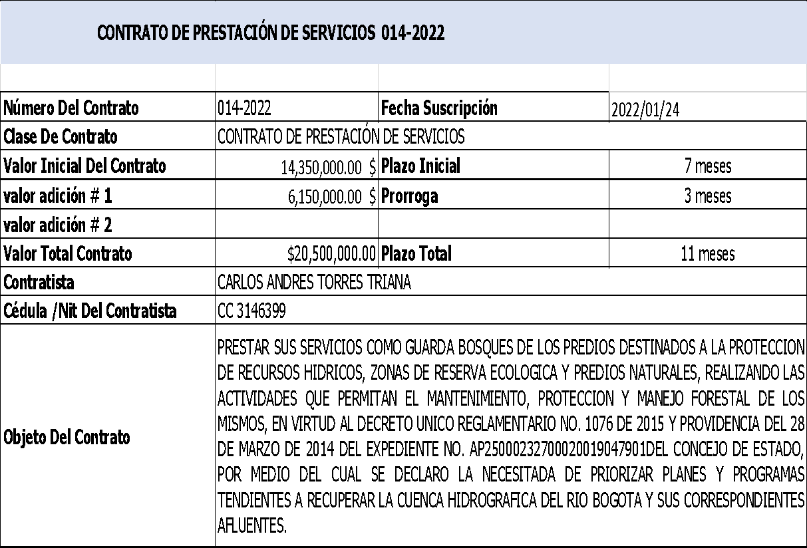 Contrato de Prestación de Servicios N°014 -2022 CONDICIÓN: Dentro del análisis de legalidad realizado, se observó en la fase de planeación en especial en los Estudios Previos (acápite 6 “Criterios para seleccionar la oferta más favorable”), que en lo relacionado a experiencia, el oferente deberá acreditar una experiencia en la labor, de igual forma, en la invitación a presentar oferta se solicita anexar certificación o contratos que acrediten la experiencia relacionada, Ahora bien, si bien es cierto que para este tipo de actividades no se exija experiencia compleja, también es cierto que debe existir coherencia entre los documentos precontractuales y los allegados como soportes de la hoja de vida, toda vez que, no se pudo constatar dentro de la documentación que reposa en carpeta contractual, la experiencia exigida. CRITERIO: Resolución N° 077 de julio 21 de 2016 (Manual de Contratación IDUVI). CAUSA: Debilidades e inconsistencias en la estructuración del proceso contractual. EFECTO: Expediente contractual inconsistente. | Implementar certificado de experiencia e idoneidad. | Formato con código asignado por el área de mejoramiento continuo | 2 meses | 2023-06-01 | 2023-07-31 | Área de Contratación Área de mejoramiento continuo | Jefe Oficina jurídica y de contratación Profesional universitario de contratación Profesional universitario de mejoramiento continuo |  |  |  | Alejandra Alarcón Jefe de Control Interno

4 | COMPORTAMIENTO DE LOS INGRESOS TOTALES DEL IDUVI VIGENCIA 2022 DEBILIDADES EN LA EJECUCIÓN DE INGRESOS CORRIENTES Y RECURSOS DE CAPITAL POR ALTOS SALDOS SIN EJECUTAR, DEBILIDAD EN EL PROCESO DE RECAUDO DE ALGUNOS. CONDICIÓN: De acuerdo con el seguimiento y análisis a la información verificada desde diferentes fuentes, la Ejecución de Ingresos del IDUVI para la vigencia 2022 presenta los siguientes comportamientos que identifican la causa del logro del recaudo en solo el 78,92%, como causa de saldos por ejecutar Dentro del Componente Ingresos Corrientes Rubro 1.1 – Ingresos No Tributarios Rubro 1.1.02 para El Rubro Presupuestal o Concepto 1.1.02.06 Transferencias Corrientes provenientes desde la administración central de Chía por valor de $3.184.254.117 que quedó como un saldo por ejecutar al final de la vigencia 2022 Se concluye, que la intención de la adquisición de un predio para el proyecto del TEATRO DE CULTURA, sobreestimó por adiciones el presupuesto de ingresos definitivo por este rubro, lo que ante la inviabilidad de su adquisición dejaron recaudos obtenidos sin ejecutar y saldos por ejecutar de ingresos del 33,2% de los Ingresos Corrientes del IDUVI. Lo anterior muestra cierta debilidad en el proceso de planeación presupuestal en cuanto a la previsión de riesgos asociados en la asignación de recursos presupuestales de ingresos en proyectos que finalmente no se concretan o no presentan viabilidad. Ahora, dentro del Componente de Recursos de Capital Rubro 1.2. en la segunda Fuente: 1251 REC PROPIOS DEST. ESPECÍFICA COMPENSACIÓN VIS y VIP, como recursos que provienen de los pagos realizados por los constructores o urbanistas, en lo que se denomina Carga para vivienda de interés social (VIS) o vivienda de interés prioritario (VIP), la cual tuvo una apropiación definitiva por valor de $2.107.380.000, presentando cero recaudo ($0) al finalizar la vigencia, y aun cuando el IDUVI señala dificultades para el recaudo de estos recursos, que tiene como causa la proble | Iniciar proceso de cobro de la Resolución que hay pendiente de pago por aporte para VIS. | Recursos recaudados por la Entidad | 7 meses | 01/06/2023 | 31/12/2023 | Subgerencia administrativa y financiera Subgerencia de desarrollo Oficina asesora jurídica y de contratación | Subgerente administrativa y financiera Subgerente de desarrollo Jefe oficina asesora jurídica y de contratación |  |  |  | Alejandra Alarcón Jefe de Control Interno
 |  | Documentar los controles necesarios para el desarrollo del procedimiento de recaudo de ingresos, mediante la actualización del mapa de riesgos del proceso | Mapa de riesgos actualizado con los controles | 2 meses | 01/06/2023 | 2023-07-31 | Subgerencia administrativa y financiera Oficina asesora de planeación | Subgerente administrativa y financiera Profesional universitario de contabilidad Profesional universitario de presupuesto Profesional universitario de mejoramiento continuo

5 | 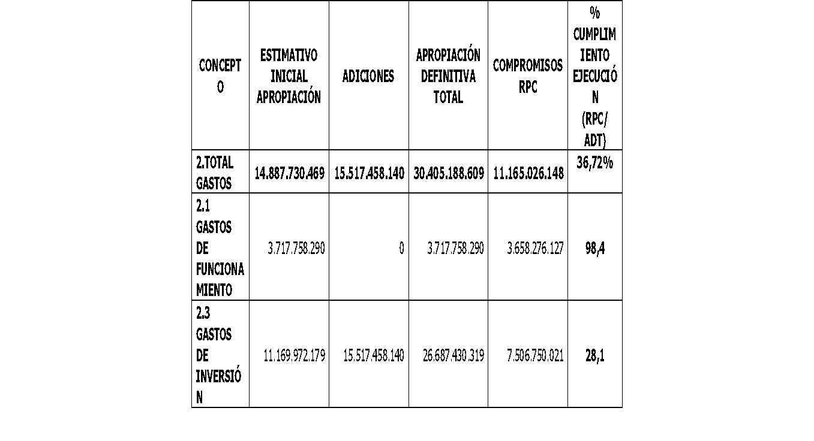 COMPORTAMIENTO DE LOS GASTOS TOTALES DEL IDUVI VIGENCIA 2022. BAJA EJECUCIÓN DE GASTOS TOTALES IDUVI VIGENCIA 2022 CONDICIÓN: Como puede observarse los Gastos Totales apropiados definitivos alcanzaron $30.405.188.609 con compromisos por valor de $ 11.165.026.148 correspondiente al 36,72% de la apropiación definitiva de gastos, lo cual fue afectado por la baja ejecución financiera de gastos de inversión. En cuanto a los Gastos de Inversión estos alcanzaron una Apropiación Definitiva de $26.687.430.319 con Compromisos adquiridos por valor de $7.506.750.021 correspondientes únicamente al 28,1% de la Apropiación Definitiva Total de la vigencia. Se concluye la existencia de una baja eficiencia en la ejecución financiera de gastos de inversión pues solo se alcanzó que el 28,12% de los recursos definitivos apropiados para la anualidad que afectó el indicador de ejecución de los gastos totales en solo un 36,72%, y que aun cuando se evidencia que existen factores externos y exógenos como causantes del resultado, también es evidente una debilidad en la planeación y coordinación presupuestal en asignación y ejecución efectiva de recursos a las metas de inversión del IDUVI junto con su cumplimiento dentro del Plan de Acción de la vigencia 2022, y su avance frente al Plan de Desarrollo Municipal de Chía. CRITERIO: Plan de Desarrollo Municipal “CHÍA EDUCADA, CULTURA Y SEGURA 2020-2023”, Plan de Acción IDUVI 2022. Corte Constitucional Sentencia C-337 de 1993, MP: Vladimiro Naranjo. Artículo 346 CPC. Artículo 8 inciso 1 de la Ley 819 de 2003 Ley Orgánica de Presupuesto y Ley 111 de 1996 Estatuto Orgánico de Presupuesto CAUSA: Debilidades en la Planeación y Coordinación entre dependencias para asegurar la asignación presupuestal en metas totalmente viables en su ejecución. Así mismo la existencia de factores externos y exógenos que afectan el cumplimiento de las metas según su programación y que generen demoras en el cumplimiento de estas. EFECTO: No cumplimiento del total | Ejecutar las actividades establecidas en el plan anual de adquisiciones y en el plan de acción | Metas cumplidas/ metas totales | 7 meses | 01/06/2023 | 31/12/2023 | Oficina asesora jurídica y de contratación Subgerencia de desarrollo Oficina asesora de planeación Subgerencia administrativa y financiera Gerencia | Jefe oficina asesora jurídica y de contratación Subgerente de desarrollo Jefe oficina asesora de planeación Subgerente administrativa y financiera Gerente General |  |  |  | Alejandra Alarcón Jefe de Control Interno

6 | 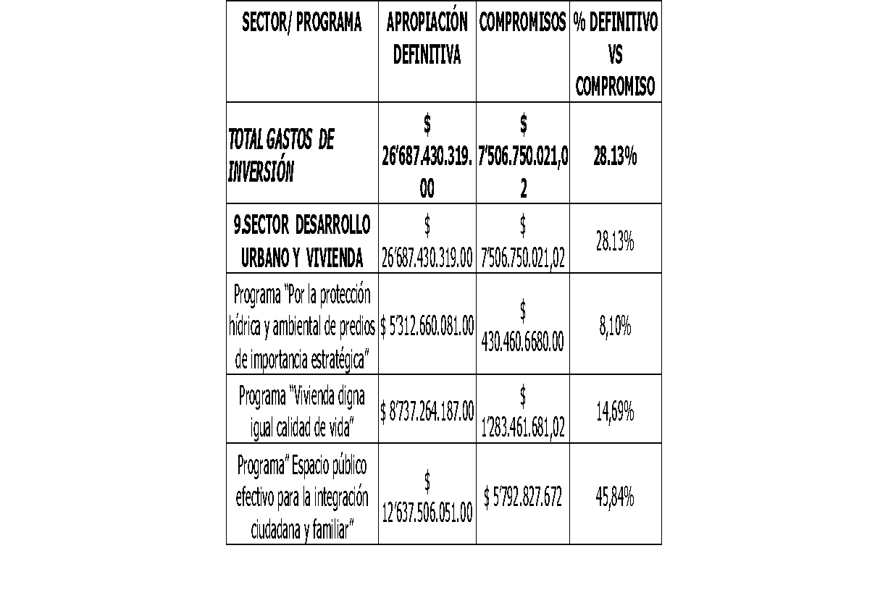 COMPORTAMIENTO DE LOS PROGRAMAS DE INVERSIÓN IDUVI 2022 FRENTE A LA ASIGNACIÓN PRESUPUESTAL DEFINITIVA VIGENCIA 2022. BAJA EJECUCIÓN DE LOS PROGRAMAS DE INVERSIÓN CONDICIÓN: Frente a la inversión por sectores y programas de inversión en los que participó el IDUVI se observa que se alcanza la cifra de $ 26’687.430.319.00 en apropiación definitiva, con compromisos adquiridos por valor de $7´506.750.021; así mismo, los compromisos adquiridos alcanzaron el 28,1% del presupuesto definitivo aprobado para el cumplimiento del Plan de Inversiones del IDUVI para la vigencia 2022, evidenciándose una baja eficiencia en la ejecución financiera en cada uno de los programas de inversión, donde se observa que el Programa “Por la Protección Hídrica y Ambiental de Predios de Importancia Estratégica” solo alcanzó el 8,10% de su ejecución financiera, el Programa “Vivienda Digna igual Calidad de Vida” con una ejecución del 14,69% y, finalmente para el Programa ”Espacio Público Efectivo para la Integración Ciudadana y Familiar” se alcanzó una ejecución del 45,84% de los recursos presupuestales comprometidos (RPCs) frente a los recursos definitivos apropiados para la vigencia 2022, y que de manera general sólo alcanzaron un 28,13% de ejecución financiera para los gastos de inversión del IDUVI durante la vigencia 2022, considerándose como una baja ejecución de los gastos de inversión vigencia 2022 CRITERIO: Plan de Desarrollo Municipal “CHÍA EDUCADA, CULTURA Y SEGURA 2020-2023”, Plan de Acción IDUVI 2022. Corte Constitucional Sentencia C-337 de 1993, MP: Vladimiro Naranjo. Artículo 346 CPC. Artículo 8 inciso 1 de la Ley 819 de 2003 Ley Orgánica de Presupuesto y Ley 111 de 1996 Estatuto Orgánico de Presupuesto. la Resolución Nro. 148 del 27 de diciembre de 2021 por la cual se liquida el presupuesto de rentas y gastos del IDUVI vigencia 2022 CAUSA: Factores externos e internos donde se incluyen las recomendaciones y no conformidades evidenciadas en las Auditorías internas de Calidad realiza | Realizar seguimiento mensual el cual genere alertas con el fin de controlar que efectivamente se realice la inversión | 100% del presupuesto | 7 meses | 01/06/2023 | 2023-12-31 | Oficina asesora jurídica y de contratación Subgerencia de desarrollo Oficina asesora de planeación Subgerencia administrativa y financiera Gerencia | Jefe oficina asesora jurídica y de contratación Subgerente de desarrollo Jefe oficina asesora de planeación Subgerente administrativa y financiera Gerente General

7 | INCONSISTENCIA EN LA INFORMACIÓN CON RESPECTO DE LA META # 164. CONDICIÓN: Se evidencia que en la información definitiva de la oficina de Planeación del IDUVI, en el reporte de Metas Producto Avance Físico incluyen la Meta # 164 para un total de quince (15) metas, pero la misma no se encuentra incluida en el Tablero de Control de eficacia y eficiencia en los programas de inversión del IDUVI, ni en el Reporte SITEDIGO de la Secretaría de Planeación de Chía correspondiente al Consolidado del Plan de Acción año 2022 donde el número de metas es de catorce (14). CRITERIO: Reporte SITE SIGO Secretaría de Planeación de Chía, Tablero de Control Oficina Asesora de Planeación, Reporte de Metas Producto Avance Físico 2022 Planeación IDUVI. Ejecución Plan de Acción 2022 y Plan de desarrollo Municipal de Chía. CAUSA: No se evidencia claridad en la determinación de la naturaleza y existencia de la meta dentro del Plan de Acción 2022 y en el Plan de Desarrollo Municipal de Chía. EFECTO: Falta de coherencia en los informes consolidados sobre la ejecución de las metas incluidas en el Plan de Acción de la vigencia. | Hacer la modificación en SITESIGO y reportar el avance de la meta | Meta registrada en el sistema SITESIGO | 2 meses | 01/06/2023 | 31/07/2023 | Oficina asesora de Planeación | Jefe oficina asesora de planeación |  |  |  | Alejandra Alarcón Jefe de Control Interno

8 | META CON BAJA EJECUCIÓN FINANCIERA Y BAJO AVANCE ACUMULADO FRENTE AL PDM DE CHÍA. META 153: ADQUIRIR CUARENTA (40) HECTÁREAS EN SUELO DE IMPORTANCIA ESTRATÉGICA HÍDRICA Y AMBIENTAL DURANTE EL CUATRIENIO. CONDICIÒN: Se evidencia la expedición de compromisos (RPC) por valor de $227.510.668 frente una apropiación de recursos de $5.101.510.081 para una ejecución financiera del 4,5%, calificada como una baja ejecución para la vigencia 2022, en tanto que el cumplimiento de avance del cuatrienio es solo del 7%. CRITERIO: Ejecución Plan de Acción IDUVI 2022. Reporte SITESIGO Secretaría de Planeación de Chía, Tablero de Control Oficina Asesora de Planeación, Reporte de Metas Producto Avance Físico 2022 Planeación IDUVI. Ejecución Plan de Acción 2022 y Plan de desarrollo Municipal de Chía. CAUSA: Factores externos e internos donde se incluyen las recomendaciones y no conformidades evidenciadas en las Auditorías internas de Calidad realizadas por la Oficina de Control Interno al área Financiera y al área de Planeación, correspondiente al cumplimiento de los objetivos presupuestales y del proceso de recaudo, así como de optimizar la gestión para el alcance de las metas de la vigencia y el alcance de las mismas dentro de la ejecución del PDM, en las que conciernen al IDUVI. EFECTO: Incumplimientos a las metas programadas del Plan de desarrollo 2020-2023, lo que indicaría debilidades en la gestión fiscal del sujeto de control. | Adquirir los predios de suelo de importancia hídrica y ambiental viabilizados por la CAR. | (Ha. Adquiridas/40 Ha.)*100 | 7 meses | 01/06/2023 | 2023-12-31 | Oficina asesora juridica y de Contratación Oficina asesora de planeación Gerencia | Jefe oficina asesora juridica y de contratación Jefe oficina de planeación Gerente General |  |  |  | Alejandra Alarcón Jefe de Control Interno

9 | META CON BAJO AVANCE ACUMULADO FRENTE AL PDM DE CHÍA. META 155: IMPLEMENTAR EL BANCO DE MATERIALES DEL IDUVI, DURANTE EL CUATRIENIO. CONDICIÓN: La meta presenta un avance del 5% para la vigencia 2022, siendo el mismo avance acumulado en la ejecución del PDM, lo cual refleja una baja ejecución. CRITERIO: Plan de Acción IDUVI 2022º. Ejecución Plan de desarrollo municipio de Chía 2020-2023. Reportes Oficina de Planeación sobre Metas Producto Avance Físico, Informes de reporte de metas por ejecución presupuestal. CAUSA: Bajo avance de la implementación y puesta en marcha del Banco de Materiales del IDUVI EFECTO: El no contar con el funcionamiento y operatividad del Banco de Materiales afecta otras metas de inversión conexas en su cumplimiento que requieren la existencia del mismo para su desarrollo efectivo. | Entregar subsidios para mejoramiento de entornos de acuerdo al recurso asignado | 100% del presupuesto asignado para la vigencia | 7 meses | 01/06/2023 | 2023-12-31 | Subgerencia de desarrollo Oficina asesora de planeación Gerencia | Subgerente de desarrollo Jefe oficina asesora de planeación Gerente General |  |  |  | Alejandra Alarcón Jefe de Control Interno

10 | META CON BAJO AVANCE ACUMULADO FRENTE AL PDM DE CHÍA. META 157: ENTREGAR CIEN (100) SUBSIDIOS PARA CONSTRUCCIÓN DE VIVIENDA EN SITIO PROPIO, DURANTE EL CUATRIENIO. CONDICIÓN: La metafísica tiene como objetivo la entrega de 27 subsidios para la construcción en sitio propio, entregándose al final de la vigencia se ejecutaron y otorgaron un total de 21 subsidios. El Avance de la meta durante el cuatrienio solo ha avanzado un 21%, avance relativamente bajo. CRITERIO: Plan de Acción IDUVI 2022º. Ejecución Plan de desarrollo municipio de Chía 2020-2023. Reportes Oficina de Planeación sobre Metas Producto Avance Físico, Informes de reporte de metas por ejecución presupuestal. CAUSA: Baja gestión administrativa y amplia carga de trámites en los subsidios vigencia 2022 La primera entrega de Subsidios se hizo al cierre de la vigencia 2022. EFECTO: Riesgo de Baja ejecución la meta dentro del Plan de Desarrollo del municipio. | Entregar 33 subsidios de construcción en sitio propio para la vigencia 2023 | subsidios entregados/33 subsidios | 7 meses | 01/06/2023 | 2023-12-31 | Subgerencia de desarrollo Oficina asesora de planeación Gerencia | Subgerente de desarrollo Jefe oficina asesora de planeación Gerente General |  |  |  | Alejandra Alarcón Jefe de Control Interno

11 | META CON CERO (0%) DE EJECUCIÓN FÍSICA Y DE EJECUCIÓN PRESUPUESTAL. META 158: ADQUIRIR 35.000 M2 PARA DESARROLLAR PROYECTOS DE VIS DURANTE EL CUATRIENIO. CONDICIÓN: Se evidencia la expedición de compromisos (RPC) por valor de cero ($0) frente una apropiación de recursos por $7.313.618.043 para una ejecución del 0,0%%, calificada como una Baja Ejecución. La meta física programó la adquisición de 12.380 metros cuadrados y se ejecutó cero (0) medidas, para un cumplimiento de meta del cero (0%) sobre lo programado. CRITERIO: Plan de Acción IDUVI 2022. Ejecución Plan de desarrollo municipio de Chía 2020-2023. Reportes Oficina de Planeación sobre Metas Producto Avance Físico, Informes de reporte de metas por ejecución presupuestal. CAUSA: El sujeto de control manifiesta la no disponibilidad de predios que cumplan los requisitos para el desarrollo de vivienda de interés social – VIS. EFECTO: Inadecuada planeación en los proyectos a desarrollar. | Adquirir un (1) predio de 2.095 mtrs | Predio escriturado a nombre del municipio | 7 meses | 01/06/2023 | 2023-12-31 | Oficina asesora juridica y de Contratación Oficina asesora de planeación Gerencia | Jefe oficina asesora juridica y de contratación Jefe oficina de planeación Gerente General |  |  |  | Alejandra Alarcón Jefe de Control Interno

12 | META CON BAJO AVANCE ACUMULADO FRENTE AL PDM DE CHÍA. META 159: BENEFICIAR A MIL (1.000) FAMILIAS EN PROYECTO DE VIVIENDA VIS, DURANTE EL CUATRIENIO. CONDICIÓN: La Meta producto de la vigencia 2022 se programó para beneficiar 350 familias logrando ejecutar igual número, alcanzando la meta un logro del 100% para la vigencia, pero un porcentaje bajo del 35% frente al avance del plan de desarrollo municipal, indicador relativamente bajo. CRITERIO: Plan de Acción IDUVI 2022. Ejecución Plan de desarrollo municipio de Chía 2020-2023. Reportes Oficina de Planeación sobre Metas Producto Avance Físico, Informes de reporte de metas por ejecución presupuestal. CAUSA: La primera entrega del beneficio de este proyecto se hizo al cierre de la vigencia 2022. EFECTO: No dar cumplimiento a la meta dentro del Plan de Desarrollo del municipio, en caso de no agilizar el proceso. | Entregar 394 unidades de vivienda en la vigencia 2023, para un total de 744 | Unidades entregadas/394 viviendas | 7 meses | 01/06/2023 | 2023-12-31 | Subgerencia de desarrollo Oficina asesora de planeación Gerencia | Subgerente de desarrollo Jefe oficina asesora de planeación Gerente General |  |  |  | Alejandra Alarcón Jefe de Control Interno

13 | META CON BAJO AVANCE ACUMULADO FRENTE AL PDM DE CHÍA. META 160: FORMULAR UNA POLÍTICA DE VIVIENDA DE INTERÉS SOCIAL (VIS), DURANTE EL PERÍODO DE GOBIERNO. CONDICIÓN: El avance acumulado frente al Plan de Desarrollo es relativamente bajo alcanzando sólo El 30%. CRITERIO: Plan de Acción IDUVI 2022. Ejecución Plan de desarrollo municipio de Chía 2020-2023. Reportes Oficina de Planeación sobre Metas Producto Avance Físico, Informes de reporte de metas por ejecución presupuestal. CAUSA: Debilidades en el proceso de concertación de la política pública, teniendo en cuenta la diversidad de los actores e intereses que intervienen en ella. EFECTO: Riesgo de incumplir con la meta establecida en el plan de desarrollo municipal. | Completar los documentos técnicos de diagnóstico y soporte Presentación de la política ante el COMPOS | Presentación de los documentos al COMPOS | 2 meses | 01/06/2023 | 31/07/2023 | Subgerencia de desarrollo | Subgerente de desarrollo Profesional universitario de habitabilidad |  |  |  | Alejandra Alarcón Jefe de Control Interno

14 | META CON BAJO AVANCE ACUMULADO FRENTE AL PDM DE CHÍA. META 161: IMPLEMENTAR UNA POLÍTICA DE VIVIENDA DE INTERÉS SOCIAL (VIS), DURANTE EL PERÍODO DE GOBIERNO. CONDICIÓN: Se evidencia que la meta presenta un avance acumulado de 33% en el PMD, lo cual no es coherente con el avance de la formulación de la misma, considerandose que continúa siendo relativamente bajo. CRITERIO: Plan de Acción IDUVI 2022. Ejecución Plan de desarrollo municipio de Chía 2020-2023. Reportes Oficina de Planeación sobre Metas Producto Avance Físico, Informes de reporte de metas por ejecución presupuestal. CAUSA: El tecnisismo con que se ha manejado la concepción de implementación de la politica pública de vivienda en Chia ha generado lentitud en el desarrollo y consolidación del documento definitivo sobre el asunto. EFECTO: Terminar el periodo de gobierno sin consolidar la implementación de una política pública de vivienda en el municipio de Chía, en el cual se invirtieron $91.150,540 en el Plan de acción 2022 en tres (3) contratos de prestación de servicios con dicho proposito. | Completar los documentos técnicos de diagnóstico y soporte Presentación de la política ante el COMPOS | Presentación de los documentos al COMPOS | 2 meses | 01/06/2023 | 31/07/2023 | Subgerencia de desarrollo | Subgerente de desarrollo Profesional universitario de habitabilidad |  |  |  | Alejandra Alarcón Jefe de Control Interno

15 | META QUE NO PRESENTA PROGRAMACIÓN DESDE EL INICIO DEL PDM DE CHÍA. META 164: GESTIONAR UN (1) PREDIO PARA EL DESARROLLO DEL PROYECTO “PALACIO DE JUSTICIA”, DURANTE EL PERÍODO DE GOBIERNO. CONDICIÓN: Esta meta de gestión finalmente no se ha programado desde el inicio de la ejecución del PDM de Chía. La meta no presenta ningún tipo de ejecución al cierre de la vigencia 2022 CRITERIO: Plan de Acción IDUVI 2022. Ejecución Plan de desarrollo municipio de Chía 2020-2023. Reportes Oficina de Planeación sobre Metas Producto Avance Físico, Informes z|de reporte de metas por ejecución presupuestal. CAUSA: No existe claridad sobre la naturaleza de la meta y su validez en la programación dentro del Plan de Desarrollo municipal 2020-2023. EFECTO: Riesgo de incumplir con la de Meta determinada en el plan de desarrollo municipal. | Adquirir el predio para la casa de justicia | Escritura del predio a nombre del municipio | 2 meses | 01/06/2023 | 2023-07-31 | Subgerencia de desarrollo oficina asesora jurídica y de contratación | Subgerente de desarrollo Jefe oficina asesora jurídica y de contratación |  |  |  | Alejandra Alarcón Jefe de Control Interno

16 | META CON BAJO AVANCE ACUMULADO FRENTE AL PDM DE CHÍA. META 165: ADQUIRIR OCHENTA MIL (80.000) METROS CUADRADOS (M2) PARA ESPACIO PÚBLICO Y/O EQUIPAMIENTO PÚBLICO, DURANTE EL CUATRIENIO. CONDICIÓN: Se observa una adquisición acumulada durante el período de gobierno de 18.591,98 metros cuadrados (m2) que representan solo un avance del 23% acumulado frente al PDM municipal al cierre de la vigencia 2022 y dentro del objetivo de adquirir ochenta mil (80.000 m2) para Espacio Público y/o Equipamiento Público durante el cuatrienio, evidenciándose una baja ejecución. CRITERIO: Plan de Acción IDUVI 2022. Ejecución Plan de desarrollo municipio de Chía 2020-2023. Reportes Oficina de Planeación sobre Metas Producto Avance Físico, Informes de reporte de metas por ejecución presupuestal, Ley 388 de 1997, POT de Chía. CAUSA: Ausencia de disponibilidad en el corto plazo de suelo de expansión urbana para adquirir metros cuadrados de espacio público. EFECTO: Incumplimiento y bajo desempeño en la gestión de adquisición de suelo para espacio público en el municipio de Chía. | Adquirir un predio de 5.000 m2 para espacio público | Escrituración del predio a nombre del municipio | 7 meses | 2023-06-01 | 2023-12-31 | Subgerencia de desarrollo oficina asesora jurídica y de contratación Oficina asesora de planeación Gerencia | Subgerente de desarrollo Jefe oficina asesora jurídica y de contratación Jefe oficina asesora de planeación Gerente general |  |  |  | Alejandra Alarcón Jefe de Control Interno

17 | META CON CERO (0%) AVANCE EN EJECUCIÓN FÍSICA Y EN EJECUCIÓN PRESUPUESTAL VIGENCIA 2022, y QUE NO REPORTA NINGÚN AVANCE DESDE EL INICIO DE LA EJECUCIÓN DEL PDM. META 167: REALIZAR LA DOTACIÓN Y/O ADECUACIÓN DE TRES (3) PARQUES, DURANTE EL CUATRIENIO. CONDICIÓN: Como se pudo evidenciar, para la vigencia 2022 se programó un (1) Parque para adecuar y dotar con los recursos financieros asignados presupuestalmente, pero la meta no se ejecutó alcanzando un cumplimiento de cero (0) tanto física como financiera es de (0). Así mismo el Avance acumulado de la meta producto es de cero (0) dentro del avance del plan de desarrollo (PDM) de Chía 2020-2023. CRITERIO: Plan de Acción IDUVI 2022. Ejecución Plan de desarrollo municipio de Chía 2020-2023. Reportes Oficina de Planeación sobre Metas Producto Avance Físico, Informes de reporte de metas por ejecución presupuestal. CAUSA: Debilidades en el proceso de Planeación de metas, su formulación dentro del Plan de Desarrollo e inoportunidad en la gestión precontractual de estudios previos y del sector. EFECTO: Bajo índice de espacios públicos efectivo para la comunidad. | Dotar los tres parques durante la vigencia 2023 | (# de parques dotados/ 3 parques) + 100 | 7 meses | 2023-06-01 | 2023-12-31 | Subgerencia de Desarrollo Oficina asesora juriica y de Contratación Oficina asesora de planeacion Gerencia | Subgerente de desarrollo Jefe oficina asesora jurídica y de contratación Jefe oficina asesora de planeación Gerente general |  |  |  | Alejandra Alarcón Jefe de Control Interno

18 | 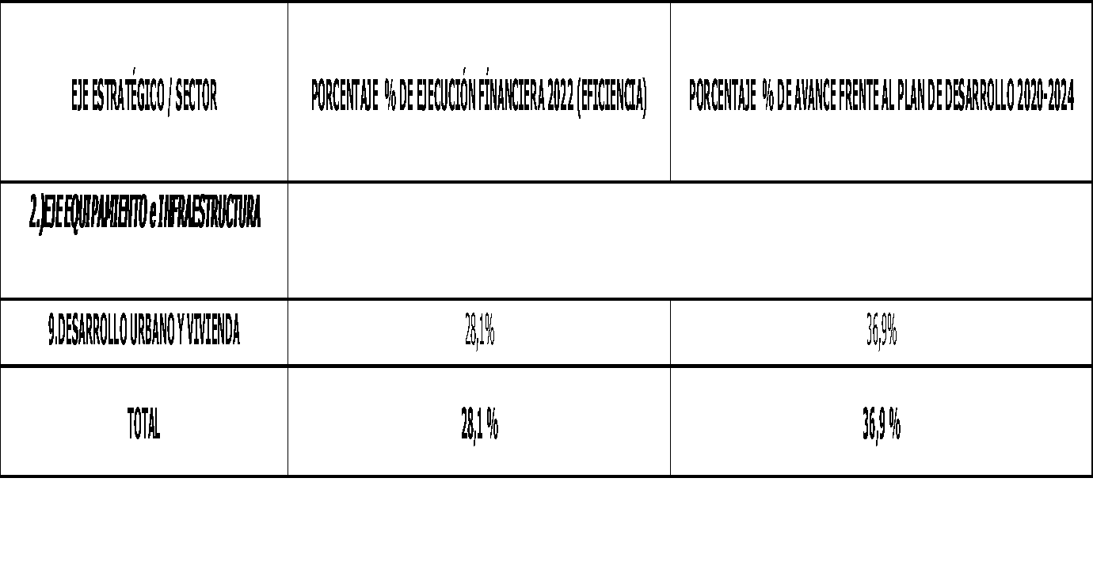 DEBILIDADES EN CUMPLIMIENTO DE METAS FINANCIERAS 2022 y DEL AVANCE DE METAS FÍSICAS DENTRO DEL PLAN DE DESARROLLO. CONDICIÓN: Como conclusión general los resultados e indicadores de las Metas del Plan de Acción durante la vigencia 2022 y su impacto sobre el avance acumulado de las metas delegadas al IDUVI dentro del Plan de desarrollo Municipal de Chía 2020-2024 se puede evidenciar que la eficiencia financiera en la ejecución de recursos presupuestales de la vigencia auditada solo alcanzó el 28,1 % del presupuesto definitivo de inversión del IDUVI, en tanto que las mismas metas al cierre de la vigencia de 2022 solo reportan un avance acumulado del 36,9% en relación con los objetivos del Plan de Desarrollo Municipal de Chía 2020-2024, como lo indica el siguiente cuadro resumen al cierre de la vigencia 2022: AVANCE % METAS FINANCIERA 2022 VS AVANCE % METAS FÍSICAS DEL PLAN DE DESARROLLO Fuente: Ejecución Plan de Acción 2022. Ejecución Gastos de Inversión HASS 2022. Así mismo, se evidencia que dentro del Plan anual de Auditorías Internas de Calidad 2022 realizada por la Oficina de control Interno de IDUVI al proceso de Planeación se detectó que algunas metas presentan baja ejecución, y donde se hicieron las recomendaciones con respecto de la necesidad de su priorización de cumplimiento en lo que resta de ejecución del PDM del municipio de Chía. CRITERIO: Plan de Acción IDUVI 2022. Ejecución Plan de desarrollo municipio de Chía 2020-2023. Reportes Oficina de Planeación sobre Metas Producto Avance Físico, Informes de reporte de metas por ejecución presupuestal. CAUSA: Debilidades en el proceso de Planeación y ejecución de metas y, a Factores externos e internos donde se incluyen las recomendaciones y no conformidades evidenciadas en las Auditorías internas de Calidad realizadas por la Oficina de Control Interno al área Financiera y al área de Planeación, correspondiente al cumplimiento de los objetivos presupuestales y del proceso de recaudo, así como de optimizar | Ejecutar las actividades establecidas en el plan anual de adquisiciones como en el plan de acción con el fin de dar cumplimiento a las metas del PDM | Metas cumplidas/ metas totales | 12 meses | 01/06/2023 | 31/05/2024 | Subgerencia de desarrollo Oficina asesora de planeación Oficina asesora jurídica y de contratación Subgerencia administrativa y financiera Gerencia | Subgerente de desarrollo Jefe oficina asesora de planeación Jefe oficina asesora jurídica y de contratación Subgerente administrativa y financiera Gerente |  |  |  | Alejandra Alarcón Jefe de Control Interno

19 | DOCUMENTACIÓN DEL PROCEDIMIENTO DE FORMULACIÓN, PREPARACIÓN Y EJECUCIÓN DEL PLAN DE ACCIÓN ANUAL DEL IDUVI. CONDICIÓN: Se evidencia que dentro del Plan Anual de Auditorías Internas de Calidad 2022 realizado por la Oficina de Control Interno de IDUVI al proceso de Planeación se detectó que algunas metas presentan baja ejecución, y donde se hicieron las recomendaciones con respecto de la necesidad de su priorización de cumplimiento en lo que resta de ejecución del PDM del municipio de Chía y de la documentación de los controles al proceso de cumplimiento de ejecución financiera y física del Plan de Acción y del Plan de Desarrollo Municipal del cuatrienio, informe donde se indica que:” No se tiene documentado el procedimiento…” , CRITERIO: Sistema de Gestión de Calidad y modelo Integrado de Planeación y Gestión MIPG del IDUVI, Ley 1753 de 2015, Manual de Procesos y Procedimientos del IDUVI, Decreto 4110 de 2004 y Ley 872 de 2003 CAUSA: No se han indicado las acciones, actividades y directrices para la caracterización, documentación e implementación por parte de la dependencia responsable del proceso a ser incorporado al sistema de gestión de la calidad. EFECTO: No realización de la actualización que requiere el sistema de gestión de calidad lo que incrementa los riesgos para el desarrollo de los procedimientos la gestión fiscal del IDUVI. | Elaborar el manual de procesos y procedimientos de la Entidad | Documento reglado por el área de mejoramiento continuo | 12 meses | 01/06/2023 | 31/05/2024 | Oficina asesora de Planeación | Jefe oficina asesora de planeación Tecnico Operativo oficina asesora de planeación Profesional universitario de mejoramiento continuo

FIRMAS

 |  | EDUCARDO ESPINOSA PALACIOS |  |  |  |  |  |  | ALEJANDRA ALARCÓN GARZÓN
 |  | Gerente General IDUVI |  |  |  |  |  |  | Jefe de Control Interno

